Seguro Inflacion
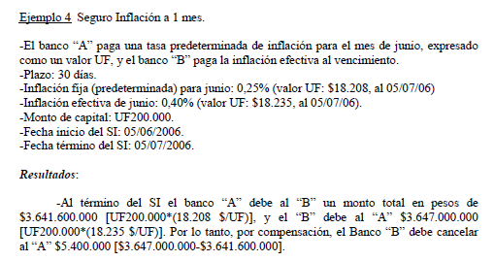
Banco A | Paga Fixed Rate
Banco B | Paga Floating Rate

Nominal (UF) | 200,000
Plazo | 30 días
 | 1 mes
Tasa Fija | 0.25%
UF | $18,208

Inflación Efectiva | 0.40%
UF | $18,235

Al término …

 | Fixed Leg |  | Floating Leg
$18,208 | $3,641,600,000 | $18,235 | $3,647,000,000

Diferencia | $-5,400,000
En este caso, si sumamos el valor que paga la pata fija, es como decir, recibimos un aumento de: Fixed Rate * Nominal Principal - Floating Rate * Nominal Principal = Cash Settelment (PnL)
En este caso Banco B debe pagar $5.400.000 al Banco A.

Swap Spread
 |  |  |  |  | 2005-07-05 | Etiquetas de fila | Suma de swap | Suma de bono
 |  |  |  |  |  | 1 | 1.5007090345 | 1.4
 |  |  |  |  |  | 2 | 2.0584826759 | 1.6
 |  |  |  |  |  | 3 | 2.2917458677 | 1.8298928571
 |  |  |  |  |  | 4 | 2.5453010797 | 1.8298928571
 |  |  |  |  |  | 5 | 2.6771531855 | 2.0597857143
 | 2005-07-05 |  | 2024-12-30 |  |  | 10 | 3.1640118001 | 2.4945402299
tenor | swap | bono | swap2 | bono2 |  | 20 | 3.6204703409 | 2.9
1 | 1.50 | 1.40 | 1.33 | 1.80 |  | Total general | 17.857873984 | 14.114111658
2 | 2.06 | 1.60 | 1.56 | 2.01
3 | 2.29 | 1.83 | 1.78 | 2.22
4 | 2.55 | 1.83 | 1.92 | 2.22 |  | Etiquetas de fila | Suma de swap2 | Suma de bono2
5 | 2.68 | 2.06 | 2.03 | 2.42 |  | 1 | 1.33 | 1.8
10 | 3.16 | 2.49 | 2.33 | 2.60 |  | 2 | 1.56 | 2.01
20 | 3.62 | 2.90 | 2.09 | 2.32 |  | 3 | 1.78 | 2.215
 |  |  |  |  |  | 4 | 1.92 | 2.215
 |  |  |  |  |  | 5 | 2.03 | 2.42
 |  |  |  |  |  | 10 | 2.33 | 2.6
 |  |  |  |  | 2024-12-30 | 20 | 2.09 | 2.32
 |  |  |  |  |  | Total general | 13.04 | 15.58

SPC
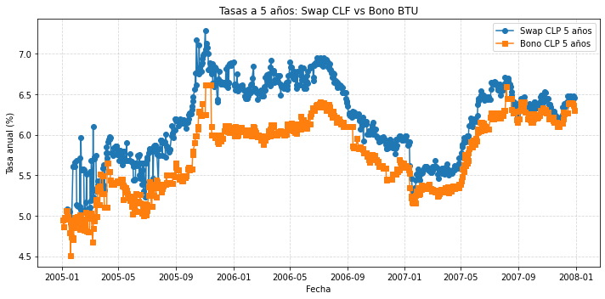
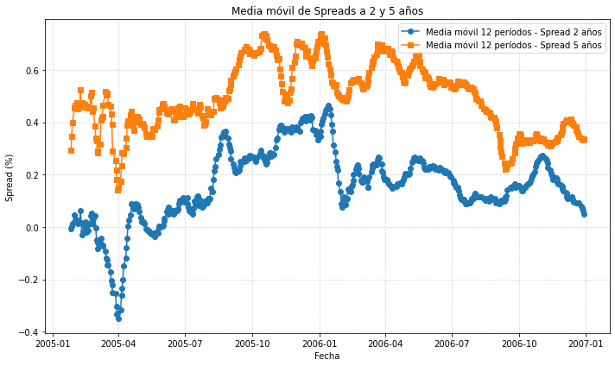
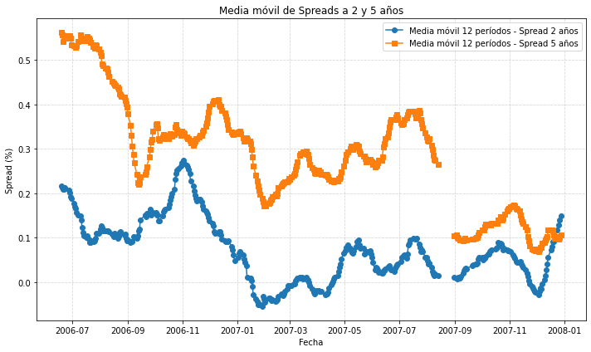
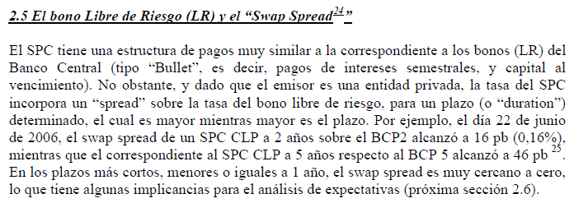
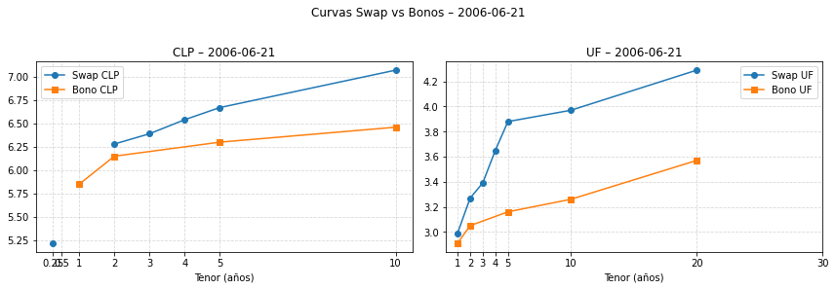

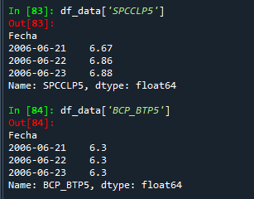

En este sentido, los cambios en las expectativas respecto a las tasas de interés y la inflación afectan la composición de la cartera de los agentes, con respecto a sus tenencias relativas de SPC y Bonos del Banco Central, debido a las diferentes características de estos instrumentos
(riesgo y liquidez).

Así, por ejemplo, ante expectativas de alzas en las tasas, los agentes podrían preferir inicialmente mantener sus posiciones de BCP, que tienen mayor liquidez y (por ende) menor riesgo, y variar sus posiciones de SPC.

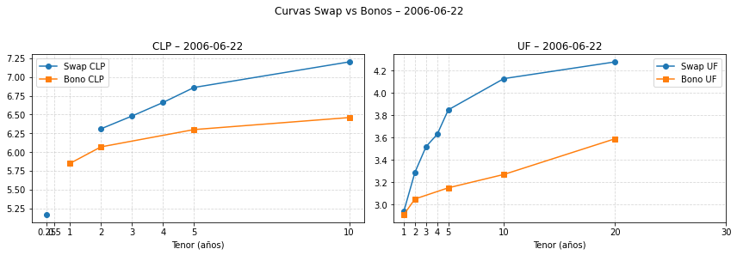

*Por el contrario, ante expectativas de baja en las tasas, los bancos comprarán BCP (menor riesgo) y en el SPC querrán captar a tasa variable cámara y colocar a tasa fija (SPC flotante/fijo), con lo que presionarán ambas tasas (BCP y SPC) a la baja.
Por lo tanto, el “spread”, en este último caso, podría mantenerse o variar menos, dado que hay un incentivo a modificar ambas carteras.
Por lo tanto, ante este escenario, en el SPC los agentes querrán captar a tasa fija y colocar a tasa variable cámara (SPC fijo/flotante), con lo que además presionarán las tasas del SPC al alza.

Así, el “spread” entre el SPC y el BCP crecerá

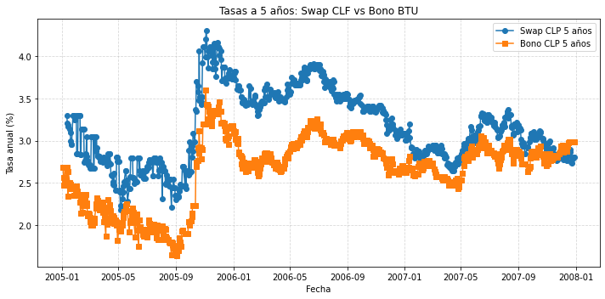
A modo de ilustración, las tasas del BCU 4 y del SPC UF a 4 años, al 30 de junio de 2006,
alcanzaron al 3,20% y 3,72%, respectivamente, mostrando un swap spread de 52 pb.
Anteriormente, durante la primera mitad del año 2005, este swap spread se mantuvo entre los 20 y 40 pb.
Luego, desde mediados de 2005 y durante el 2006, se incrementó y se mantuvo entre los 40 y 70 pb, afectado, entre otros factores, por las expectativas de alzas de tasas en este período (ver Gráfico 1 en sección 2.4.2).

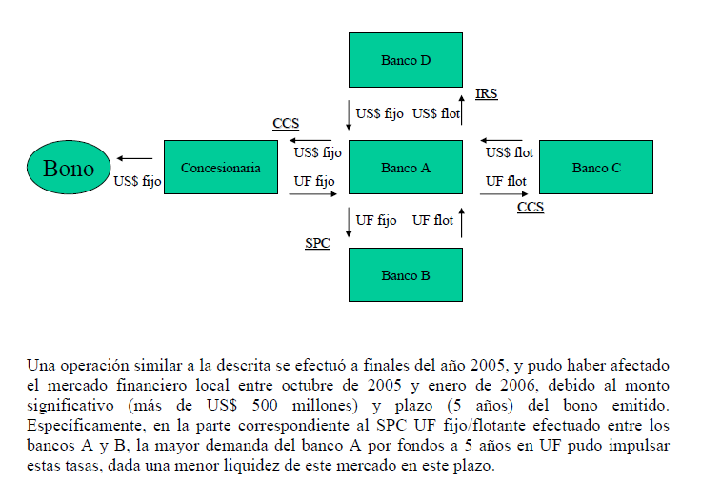

Además, el aumento esperado en las tasas de interés pudo incentivar una mayor demanda de SPC fijo/flotante, lo que también pudo presionar las tasas al alza.
Adicionalmente, la operación de CCS entre la concesionaria y el banco A pudo generar incentivos para vender posiciones de bonos en UF, lo que también pudo presionar las tasas al alza.
Específicamente, el banco A, debido al incremento en sus activos, pudo requerir vender bonos en UF para equilibrar su balance.

A modo de ilustración, las tasas del BCU 4 y del SPC UF a 4 años, al 30 de junio de 2006,
alcanzaron al 3,20% y 3,72%, respectivamente, mostrando un swap spread de 52 pb.
Anteriormente, durante la primera mitad del año 2005, este swap spread se mantuvo entre los 20 y 40 pb. Luego, desde mediados de 2005 y durante el 2006, se incrementó y se mantuvo entre los 40 y 70 pb, afectado, entre otros factores, por las expectativas de alzas de tasas en este período (ver Gráfico 1 en sección 2.4.2).

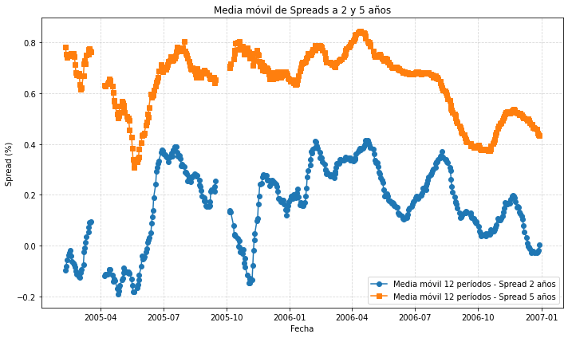
Adicionalmente, se observa que el swap spread en UF a 5 años ha sido mayor que el swap spread en pesos en el mismo plazo (en plazos menores no se verifica esto). Por ejemplo, durante junio de 2006, el swap spread en pesos a 5 años se movió entorno a los 50 pb y el correspondiente en UF entorno a los 70 pb.
Esta diferencia puede deberse a que el SPC en UF, a diferencia del SPC en pesos, posee el riesgo inflacionario, relacionado con el cambio mensual en la UF.

CLP

